需求方案
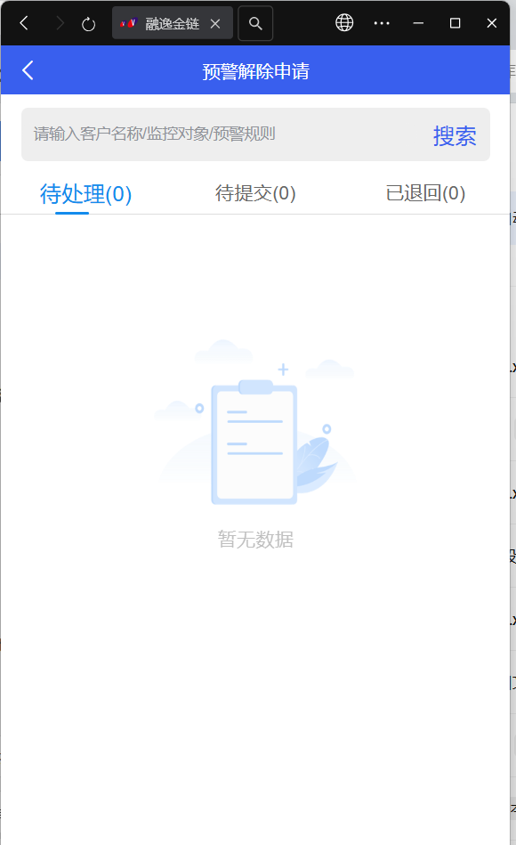
说明：原上会审批、额度冻结/解冻审批等，跨境与融逸金链及BMS的交互改为风控与融逸金链及BMS交互
任务类型 | 任务模块 | 功能菜单 | 操作按钮 | 调整类型 | 调整内容 | 备注
1.风控运营端 | 用户管理 | 额度信息 |  | 修改 | 授信审核、授信复核、授信管理功能移至风控平台 （1）【同步授信信息】：由风控平台将企业授信信息同步至BMS （2）【授信复核】通过时风控调用“核贷书推送”接口同步融逸金链匹配上会审批流及推送至BMS进行上会审核 （3）若目前授信流程在BMS上会审批阶段，风控操作【撤回】提交成功后需同步调用接口经融逸金链传给BMS （4）【额度冻结/解冻】，申请提交后由风控直接同步至融逸金链匹配审批流程后在BMS进行审批 | （1）同步授信申请信息——原跨境推送，现风控平台推送 （2）OPEN API 核贷书推送——原跨境推送，现风控平台推送 （3）OPEN API 核贷书撤回——原跨境推送，现风控平台推送 （4）推送冻结/解冻申请信息——原跨境推送，现风控平台推送
2.融逸金链 | 2.1审批流配置 | 额度冻结/解冻审批配置 |  | 修改 | 1、额度冻结/解冻匹配审批流 | 融逸金链功能无需调整，额度冻结/解冻申请匹配审批流调整为由风控平台发起
 |  | 上会结果审批配置 |  | 修改 | 1、风控在授信资料复核通过时匹配审批流 2、原配置中“核贷书类型”调整为“核贷类型”，供选项调整为：通用、标准、简易、特批 | 1、OPEN API 核贷书推送——原跨境推送，现风控平台推送 ——授信复核通过匹配审批流调整为由风控平台发起 2、原：通用、标准、特批、非标准、超标准 ——码值匹配的
 | 2.2异常提醒 | 上会结果审批异常 |  | 修改 | 1、原“同步核贷书审批结果”失败，通过异常提醒进行补推时，调整为推送至风控平台 | 1、OPEN API 同步核贷书审批结果，首页异常提醒补推——原推送跨境，现推送风控平台
3.BMS | 3.1特批申请 | / |  | 修改 | 1、【bms获取店铺信息（特批申请）】，需调整为从风控获取 2、【获取客户与额度信息（特批申请）】，需调整为从风控获取：注册后实名认证前风控企业名称取注册时填写的企业名称，实名认证后确定了授信主体，取授信主体名称 3、天e贷业务，申请店铺特批准入（授信前）/店铺特批准入（授信后）/特批额度申请/区间额度非时间段开启类型申请时，展示的额度信息取日期最新的额度（”同步授信信息“至BMS的额度及“获取客户与额度信息（特批申请）”接口实时返回的额度） 备注：“获取客户与额度信息（特批申请）”接口增加授信完成批复时间，时间到时分秒 4、撤回和退回，再进入页面时，调用“获取客户与额度信息”接口并将接口中批复时间与原获取“同步授信申请信息”接口的时间做比较，额度信息取最新时间的数据 | 1、原从跨境获取调整为从风控获取 2、原从跨境获取调整为从风控获取 3、区间额度非时间段开启——后面有包要拿掉
 | 3.2特批审批 | / |  | 修改 | 1、店铺特批准入（授信前）、店铺特批准入（授信前）审批通过后调整不准入店铺特批标记，及自动导出店铺一览表核额，由原来调跨境接口改为调用风控接口 2、特批审批通过后，基于业务产品为“跨境电商业务”的数据，同步特批记录至跨境改为同步至风控（用于授信审核、复核时进行关联） | 1、融逸金链和BMS无需调整 2、同步特批申请审批信息——原推送跨境，现推送风控平台
 | 3.3额度冻结/解冻审批 | / |  | 修改 | 1、审批通过或拒绝后，将审批结果由原推送至跨境调整为推送至风控平台 | 1、同步冻结解冻申请审批信息——原推送跨境，现推送风控平台
 | 3.4上会结果复核/上会结果审批 | / |  | 修改 | 1、审批通过或拒绝流程结束后，将核贷批复信息由原推送至跨境调整为推送至风控平台（含加密版核贷书） 2、若核贷书未生成成功或其他原因推送异常时，在融逸金链首页-异常提醒记录（已有逻辑） | 1、同步核贷书审批结果——原推送跨境，现推送风控平台
 | 3.5申请融资(电商宝) | / |  | 修改 | 1、获取支付渠道，原从跨境获取调整为从风控获取

